FILTRADOS
GeneID SE EXPRESAN EN MICELIO | GeneID SE EXPRESAN EN LEVADURA | MYCELIUM | YEAST | NON DIMORPHIC
1496180 | 1555294 | 1000253 | 1000774 | 1005084
1447330 | 1548920 | 1000305 | 1006783 | 1006218
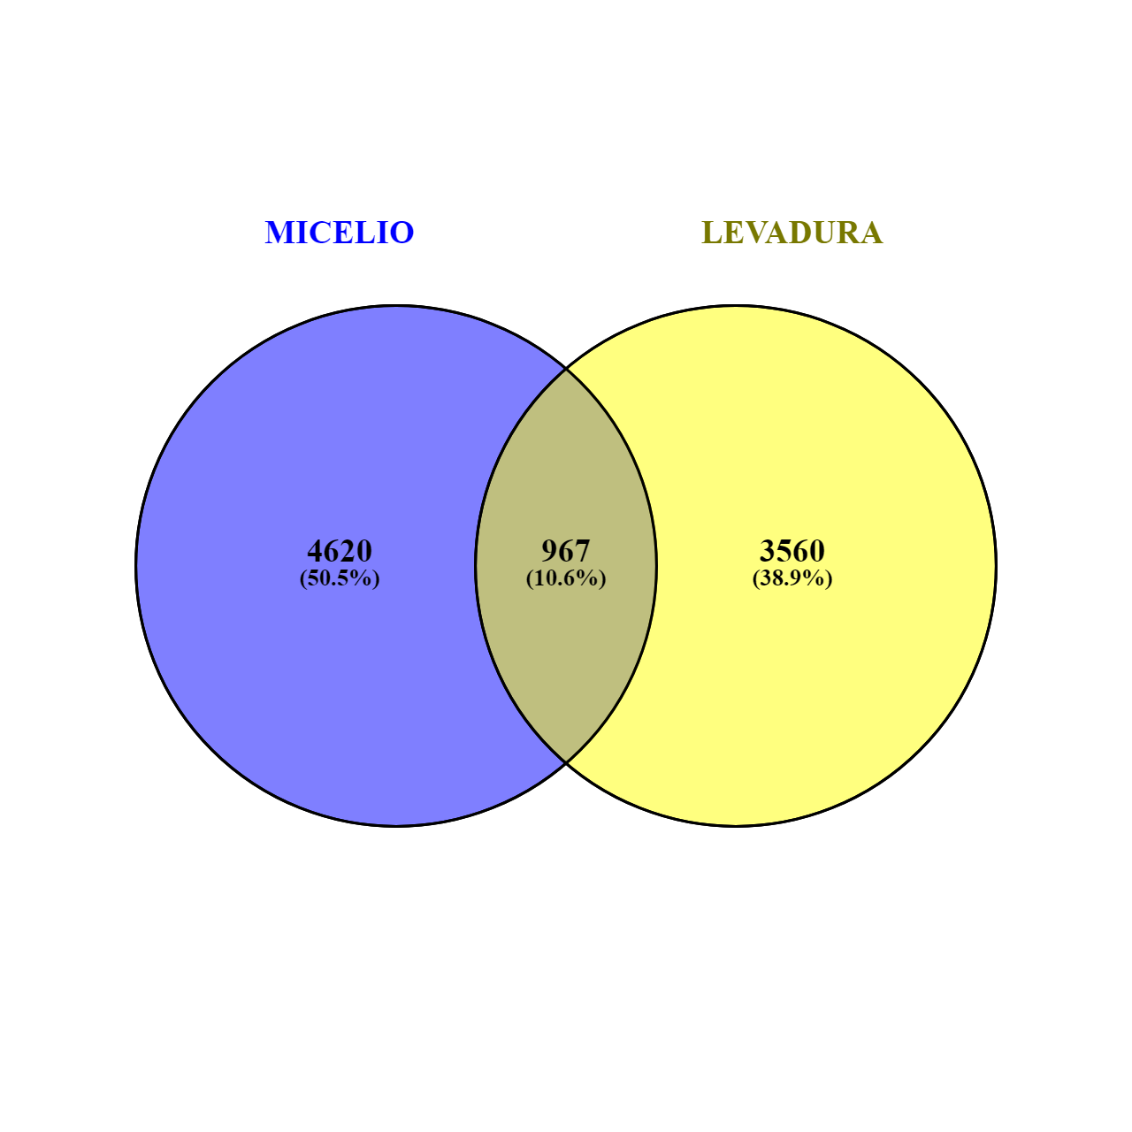
1591260 | 1542395 | 1001405 | 1006928 | 1007055
1586609 | 1504634 | 1003500 | 1008141 | 1008750
1520598 | 1513633 | 1005889 | 1008541 | 1009533
1548494 | 1360710 | 1006973 | 1011519 | 1012075 | MYCELIUM | YEAST | NON DIMORPHIC
1590358 | 1552130 | 1007498 | 1012669 | 1012462 | 4620 | 3560 | 3436
1474507 | 1456612 | 1008001 | 1016555 | 1013639
1533237 | 1483016 | 1008270 | 1016976 | 1015036
1395857 | 1528797 | 1009515 | 1017362 | 1018076
1498841 | 1535490 | 1010138 | 1019023 | 1020114
1458113 | 1522177 | 1014017 | 1022753 | 1021363
1515926 | 1471729 | 1014724 | 1026019 | 1025415
1502884 | 1518154 | 1015056 | 1027173 | 1027592
1442309 | 1493673 | 1016793 | 1028062 | 1027693
1476754 | 1556764 | 1018691 | 1030818 | 1028366
1516366 | 1516369 | 1019783 | 1031962 | 1029732
1516586 | 1505120 | 1022486 | 1032959 | 1032073
1500193 | 1510106 | 1022826 | 1033121 | 1032419
1531093 | 1547727 | 1023720 | 1035320 | 1032434
1477825 | 1332775 | 1024558 | 1038425 | 1032451
1577712 | 1512612 | 1025592 | 1041163 | 1032487
1475433 | 1526792 | 1026010 | 1043754 | 1032497
1546453 | 1530357 | 1028052 | 1045599 | 1032523
1369983 | 1520518 | 1028090 | 1051461 | 1032529
1353013 | 1497505 | 1029479 | 1053856 | 1032545
1593246 | 1495824 | 1029637 | 1055668 | 1032760
1580414 | 1510280 | 1030640 | 1058589 | 1033020
1537602 | 1454116 | 1031119 | 1064468 | 1033449
1374151 | 1393706 | 1031666 | 1064571 | 1034856
1446176 | 1484346 | 1032205 | 1065027 | 1036243
1587351 | 1533184 | 1032352 | 1065447 | 1036529
1509200 | 1394287 | 1034771 | 1066869 | 1037064
1528810 | 1534202 | 1035056 | 1066876 | 1037214
1468263 | 1382245 | 1035330 | 1066877 | 1037881
1381482 | 1562080 | 1036641 | 1067283 | 1044493
1366700 | 1542789 | 1038382 | 1068905 | 1046970
1586987 | 1554918 | 1041319 | 1070820 | 1047839
1514465 | 1461086 | 1042034 | 1073034 | 1049140
1451834 | 1528100 | 1042035 | 1073971 | 1051163
1532410 | 1497372 | 1042271 | 1074123 | 1052100
1539681 | 1535300 | 1045444 | 1079374 | 1052872
1433212 | 1456495 | 1046273 | 1080791 | 1053451
1465138 | 1537495 | 1048581 | 1080982 | 1056201
1545013 | 1521962 | 1049721 | 1084071 | 1056452
1463175 | 1340513 | 1054460 | 1085134 | 1059290
1460646 | 1553249 | 1054703 | 1087735 | 1059750
1595569 | 1325554 | 1055566 | 1087891 | 1059895
1494621 | 1478782 | 1056202 | 1087955 | 1062673
1480110 | 1534209 | 1058846 | 1088334 | 1062864
1031119 | 1377472 | 1059115 | 1089537 | 1063598
1549130 | 1458725 | 1059254 | 1090115 | 1066354
1556858 | 1454599 | 1059940 | 1095389 | 1067654
1484175 | 1446094 | 1061866 | 1095450 | 1068058
1447956 | 1452702 | 1062176 | 1095462 | 1068629
1373145 | 1509430 | 1062574 | 1099113 | 1072904
1530795 | 1468593 | 1063740 | 1100685 | 1073568
1483268 | 1480256 | 1065281 | 1103058 | 1074221
1522906 | 1100685 | 1066979 | 1105385 | 1074697
1391973 | 1526748 | 1068210 | 1105717 | 1074824
1332180 | 1551524 | 1068969 | 1106253 | 1077247
1485862 | 1582431 | 1071190 | 1109246 | 1077439
1473419 | 1466743 | 1072150 | 1110725 | 1077628
1349367 | 1513155 | 1072233 | 1113119 | 1077630
1370696 | 1478082 | 1074021 | 1117019 | 1079553
1536446 | 1508170 | 1079491 | 1118177 | 1080467
1528697 | 1601348 | 1079591 | 1122766 | 1082620
1492313 | 1474771 | 1079767 | 1123590 | 1083862
1485878 | 1541961 | 1082848 | 1125240 | 1084072
1502506 | 1590905 | 1083516 | 1128174 | 1084073
1382443 | 1506748 | 1086198 | 1128474 | 1084554
1506753 | 1601209 | 1090090 | 1129112 | 1090522
1381032 | 1479802 | 1090429 | 1130616 | 1091674
1521924 | 1456606 | 1091041 | 1130901 | 1095027
1453499 | 1451557 | 1092864 | 1134595 | 1095467
1587034 | 1462991 | 1096060 | 1137506 | 1097666
1479353 | 1600894 | 1096820 | 1137599 | 1100601
1372558 | 1492301 | 1097240 | 1138061 | 1100689
1467110 | 1488411 | 1100962 | 1142208 | 1101948
1324013 | 1085134 | 1102636 | 1142553 | 1102279
1461684 | 1477441 | 1105922 | 1147435 | 1103712
1586879 | 1466541 | 1106105 | 1150303 | 1104440
1514924 | 1531416 | 1106431 | 1152264 | 1104879
1466398 | 1434437 | 1107476 | 1153542 | 1107076
1414357 | 1508628 | 1108023 | 1158964 | 1109021
1511905 | 1468915 | 1110088 | 1159212 | 1109149
1590114 | 1512396 | 1110517 | 1160645 | 1109525
1365458 | 1523901 | 1110744 | 1161672 | 1111419
1501734 | 1494314 | 1110797 | 1162314 | 1112021
1591216 | 1485870 | 1113608 | 1164687 | 1112979
1597002 | 1583971 | 1115782 | 1165760 | 1113102
1463020 | 1598766 | 1116047 | 1166149 | 1114088
1455506 | 1321045 | 1119535 | 1170661 | 1115916
1360264 | 1544476 | 1119585 | 1171205 | 1120358
1479095 | 1601392 | 1120711 | 1172080 | 1124728
1378526 | 1520382 | 1124575 | 1172545 | 1124862
1333955 | 1488895 | 1124858 | 1172608 | 1125752
1500684 | 1496105 | 1126324 | 1176773 | 1127538
1394253 | 1492702 | 1127229 | 1177218 | 1128198
1546790 | 1465387 | 1128237 | 1177319 | 1129326
1024558 | 1479602 | 1128859 | 1179744 | 1130421
1490939 | 1512774 | 1131776 | 1290465 | 1131325
1513802 | 1506249 | 1132586 | 1291394 | 1132858
1493662 | 1336120 | 1132811 | 1292105 | 1134463
1523594 | 1177218 | 1137024 | 1294740 | 1136209
1535656 | 1524354 | 1137052 | 1303736 | 1136709
1455497 | 1485446 | 1137336 | 1303986 | 1138192
1499570 | 1460383 | 1140161 | 1305595 | 1139055
1502576 | 1369708 | 1140241 | 1306200 | 1139283
1532248 | 1366033 | 1141391 | 1307227 | 1139480
1459565 | 1456603 | 1141588 | 1311202 | 1140095
1584681 | 1538734 | 1144010 | 1312581 | 1141516
1477953 | 1516124 | 1144134 | 1314402 | 1143195
1527312 | 1473606 | 1147477 | 1316505 | 1145560
1537960 | 1517363 | 1147952 | 1317116 | 1146405
1595680 | 1485268 | 1147999 | 1320004 | 1147868
1378068 | 1464356 | 1148843 | 1320545 | 1148437
1591901 | 1500319 | 1149678 | 1320650 | 1150084
1535741 | 1535516 | 1150217 | 1320690 | 1151164
1516482 | 1375653 | 1151236 | 1321045 | 1154965
1548854 | 1524906 | 1152014 | 1321481 | 1155312
1541823 | 1534694 | 1152884 | 1321644 | 1156988
1471544 | 1459285 | 1155573 | 1321691 | 1159901
1441627 | 1463338 | 1156345 | 1321812 | 1160282
1385889 | 1591267 | 1156571 | 1321814 | 1161648
1516911 | 1390719 | 1159667 | 1321818 | 1165749
1468170 | 1483066 | 1161390 | 1322572 | 1167187
1557627 | 1538065 | 1161729 | 1322597 | 1170198
1589529 | 1458054 | 1161978 | 1322880 | 1174352
1437783 | 1545800 | 1163071 | 1323143 | 1174548
1365292 | 1534673 | 1164248 | 1323213 | 1175257
1601554 | 1524353 | 1164253 | 1323491 | 1176769
1527519 | 1521125 | 1165324 | 1323604 | 1177142
1463710 | 1466549 | 1166306 | 1323894 | 1177367
1479947 | 1547552 | 1167480 | 1323901 | 1177383
1321417 | 1486511 | 1169234 | 1324007 | 1178961
1387697 | 1541868 | 1169398 | 1324211 | 1180041
1106431 | 1541450 | 1171734 | 1324589 | 1286794
1473944 | 1477622 | 1172053 | 1324593 | 1288803
1464670 | 1594803 | 1174567 | 1324687 | 1291844
1529446 | 1459350 | 1176600 | 1324878 | 1292415
1485652 | 1504631 | 1291525 | 1325026 | 1292418
1477165 | 1511833 | 1293609 | 1325554 | 1292878
1516997 | 1535323 | 1297275 | 1325814 | 1292980
1351494 | 1502908 | 1297765 | 1326305 | 1293762
1490880 | 1528925 | 1297844 | 1326364 | 1295939
1497304 | 1383337 | 1301999 | 1326514 | 1296613
1457521 | 1172545 | 1305257 | 1326522 | 1296696
1488677 | 1378700 | 1306538 | 1326694 | 1297474
1457129 | 1349844 | 1306666 | 1326901 | 1299047
1368110 | 1546204 | 1318131 | 1327596 | 1299334
1447092 | 1459618 | 1319340 | 1328507 | 1299991
1353007 | 1379354 | 1319384 | 1329483 | 1304656
1473385 | 1417603 | 1319647 | 1329765 | 1305405
1393736 | 1541561 | 1319807 | 1329977 | 1306212
1535074 | 1582730 | 1319860 | 1330460 | 1307689
1549423 | 1491090 | 1319968 | 1330595 | 1307962
1502584 | 1464522 | 1320314 | 1330732 | 1308302
1346969 | 1565517 | 1320654 | 1330758 | 1311981
1527620 | 1393057 | 1320893 | 1330982 | 1312433
1588502 | 1474983 | 1321074 | 1331398 | 1314023
1456131 | 1520818 | 1321135 | 1332224 | 1319368
1378177 | 1519086 | 1321356 | 1332298 | 1319392
1484004 | 1461079 | 1321396 | 1332498 | 1319683
1367627 | 1563853 | 1321417 | 1332759 | 1319799
1467427 | 1501354 | 1321719 | 1332775 | 1319865
1556656 | 1451751 | 1321731 | 1333617 | 1320260
1445953 | 1526509 | 1322160 | 1333881 | 1320264
1494808 | 1490522 | 1322266 | 1334448 | 1320527
1500568 | 1503540 | 1322359 | 1334502 | 1320709
1473620 | 1492742 | 1322460 | 1334573 | 1320792
1451144 | 1514208 | 1322491 | 1335674 | 1320839
1375812 | 1536710 | 1322923 | 1335868 | 1320849
1489895 | 1476619 | 1323035 | 1335983 | 1321264
1362444 | 1109246 | 1323195 | 1336014 | 1321416
1335829 | 1447083 | 1323387 | 1336120 | 1321530
1519838 | 1393427 | 1323517 | 1336486 | 1321592
1514484 | 1557296 | 1323600 | 1336652 | 1321633
1540039 | 1556694 | 1323750 | 1337077 | 1322101
1599215 | 1544759 | 1324013 | 1337122 | 1322162
1511327 | 1588635 | 1324267 | 1338171 | 1322215
1586347 | 1567159 | 1324337 | 1338322 | 1322622
1549709 | 1570897 | 1324359 | 1338355 | 1322819
1347030 | 1494084 | 1324426 | 1338377 | 1322836
1448244 | 1585851 | 1324476 | 1338466 | 1322971
1392716 | 1463951 | 1324484 | 1338814 | 1323017
1396139 | 1526639 | 1324592 | 1339501 | 1323056
1451329 | 1454558 | 1324971 | 1339657 | 1323745
1529552 | 1357042 | 1325012 | 1339755 | 1323767
1484069 | 1551972 | 1325087 | 1339894 | 1323850
1528630 | 1325026 | 1325435 | 1340513 | 1323916
1524594 | 1454648 | 1325533 | 1340604 | 1324040
1545731 | 1452915 | 1325974 | 1341134 | 1324200
1467506 | 1458852 | 1326131 | 1341313 | 1324519
1453634 | 1491599 | 1326411 | 1342014 | 1324585
1517042 | 1385582 | 1326529 | 1342193 | 1324887
1549723 | 1505949 | 1326827 | 1342374 | 1325216
1469869 | 1550058 | 1327071 | 1342711 | 1325266
1416601 | 1525570 | 1327164 | 1343040 | 1325561
...

